壹-會長與副會長預期支出
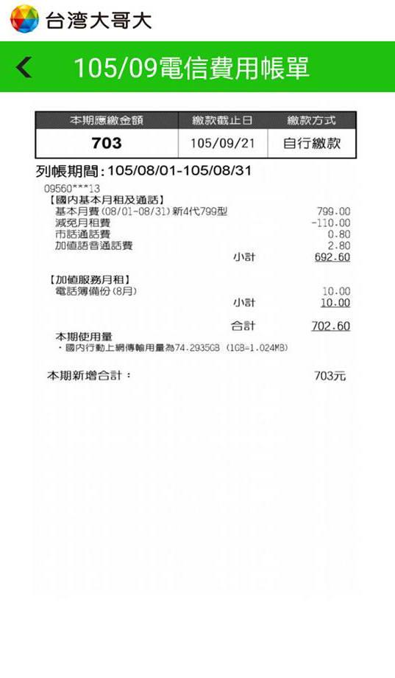
款 | 科 | 目 | 單價 | 數量 | 總和 | 科百分比 | 款百分比 | 備註說明
會長與副會長預期支出 | 會內迎新 | 迎新茶會費用 | 60 | 40 | 2400 | 100.00% | 13.34%
 | 小記 |  |  |  | 2400 | 100.00% | 13.34%
 | 會務行政 | 通訊費用 | 689 | 10 |  | 0.00% | 0.00% | 副會長任期內會務聯絡通訊費用（註一）
 |  | 印鑑 | 2000 | 1 | 2000 | 100.00% | 11.11%
 |  | 鑰匙 | 25 | 5 |  | 0.00% | 0.00%
 | 小記 |  |  |  | 2000 | 100.00% | 11.11%
 | 幹部訓練『學生會的意義與協調』 | 講師演講費 | 800 | 2 |  | #DIV/0! | 0.00% | 講師：許楉婭
 |  | 講師交通費 | 440 | 2 |  | #DIV/0! | 0.00% | 台北至花蓮來回自強號票價（註二）
 |  |  | 350 | 2 |  | #DIV/0! | 0.00% | 花蓮火車站至東華大學來回車馬費
 | 小記 |  |  |  | 0 | #DIV/0! | 0.00%
 | 幹部訓練『後製軟體Adobe Photoshop』 | 講師演講費 | 1600 | 2 | 3200 | 53.51% | 17.78% | 講師：未定
 |  | 講師交通費 | 440 | 2 | 880 | 27.50% | 4.89% | 台北至花蓮來回自強號票價（註二）
 |  |  | 350 | 2 | 700 | 21.88% | 3.89% | 花蓮火車站至東華大學來回車馬費
 |  | 講師住宿費 | 1200 | 1 | 1200 | 37.50% | 6.67% | 講師東華會館住宿費用（註三）
 | 小記 |  |  |  | 5980 | 100.00% | 33.23%
 | 幹部訓練『主持與企劃』 | 講師演講費 | 1600 | 2 | 3200 | 53.51% | 17.78% | 講師：張紹斌
 |  | 講師交通費 | 440 | 2 | 880 | 14.72% | 4.89% | 台北至花蓮來回自強號票價（註二）
 |  |  | 350 | 2 | 700 | 11.71% | 3.89% | 花蓮火車站至東華大學來回車馬費
 |  | 講師住宿費 | 1200 | 1 | 1200 | 20.07% | 6.67% | 講師東華會館住宿費用（註三）
 | 小記 |  |  |  | 5980 | 100.00% | 33.23%
 | 小記 |  |  |  | 16360
 | 預備金 |  |  |  | 1636 |  |  | 本款預期支出總額＊10%
總計 |  |  |  |  | 17996 | 100.00% | 100.00%

註 | 參考來源
一 | 台灣大哥大新4代799型-學生專案減免月租（如附圖）
二 | 台灣鐵路票價試算系統：http://www.railway.gov.tw/tw/ticketprice_excel.aspx
三 | 東華會館房價參考：http://www.ga.ndhu.edu.tw/ezfiles/8/1008/img/2120/dhroom.pdf

